Formular PK1
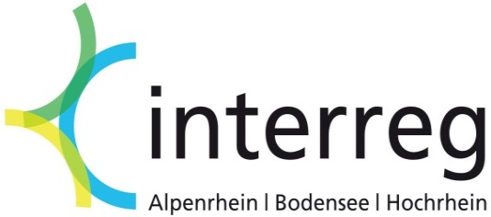
Berechnung förderfähige Personalkosten
für EU-Projektpartner

Variante 1 gemäß Ziffer III. 1. b) (1) der EU-Förderregeln

Bitte füllen Sie nur die grau unterlegten Felder aus!

Projektnummer:
Projektname:
Name des Projektpartners:
Name der / des Projektmitarbeiter(s) / (in):
Abrechnung für den Monat / Abrechnungszeitraum:

Festgelegter Prozentsatz
(Die Entscheidung über die Höhe des Prozentsatzes muss nachvollziehbar
dargelegt werden)
Lohnkosten (für den o.g. Monat oder Abrechnungszeitraum)
(Bruttogehalt zzgl. Arbeitgeberanteile und evtl. weiterer Leistungen; Siehe Ziffer III. 1.c) EU-Förderregeln)

Förderfähige
Personalkosten pro Monat / Abrechnungszeitraum | 0.00 €

Tätigkeitsbericht für den o.g. Abrechnungszeitraum:

Nachweise:
- Kopie Arbeitsvertrag oder gleichwertige Unterlagen
- Monatliche Lohnnachweise oder Nachweis für den entsprechenden Abrechnungszeitraum einschließlich
Nachweise über Arbeitgeberanteile und evtl. weitere Leistungen
- Tätigkeitsbericht für den entsprechenden Abrechnungszeitraum (siehe Feld oben)

